Technique
Plateau | Nb de Dents | Pignon | Nb de Dents | Rapport | Vitesse : 30 | Vitesse : 45 | Vitesse : 60 | Vitesse : 70
3 | 48 | 8 | 11 | 4.36 | 0.00 | 0.00 | 0.00 | 0.00 |  | Tour de roue
 | 48 | 7 | 13 | 3.69 | 0.00 | 0.00 | 0.00 | 0.00 |  |  | mm
 | 48 | 6 | 15 | 3.20 | 0.00 | 0.00 | 0.00 | 0.00
 | 48 | 5 | 18 | 2.67 | 0.00 | 0.00 | 0.00 | 0.00 |  | Pression des pneus
 | 48 | 4 | 21 | 2.29 | 0.00 | 0.00 | 0.00 | 0.00 |  | 3,5 Bar / 50 PSI
 | 48 | 3 | 24 | 2.00 | 0.00 | 0.00 | 0.00 | 0.00
 | 48 | 2 | 28 | 1.71 | 0.00 | 0.00 | 0.00 | 0.00
 | 48 | 1 | 32 | 1.50 | 0.00 | 0.00 | 0.00 | 0.00
2 | 38 | 8 | 11 | 3.45 | 0.00 | 0.00 | 0.00 | 0.00 | Caractéristiques vélo
 | 38 | 7 | 13 | 2.92 | 0.00 | 0.00 | 0.00 | 0.00 | Mesures anatomie
 | 38 | 6 | 15 | 2.53 | 0.00 | 0.00 | 0.00 | 0.00 | Taille | 0 | mm
 | 38 | 5 | 18 | 2.11 | 0.00 | 0.00 | 0.00 | 0.00 | Entre Jambe | 0 | mm | 25 | mm : Réduction manque agilité
 | 38 | 4 | 21 | 1.81 | 0.00 | 0.00 | 0.00 | 0.00 | Épaules | 0 | mm
 | 38 | 3 | 24 | 1.58 | 0.00 | 0.00 | 0.00 | 0.00 | Pied | 0 | mm
 | 38 | 2 | 28 | 1.36 | 0.00 | 0.00 | 0.00 | 0.00 | Main | 0 | mm
 | 38 | 1 | 32 | 1.19 | 0.00 | 0.00 | 0.00 | 0.00 | Pied-Talon % Pédalage | 0 | mm
1 | 28 | 8 | 11 | 2.55 | 0.00 | 0.00 | 0.00 | 0.00 | Tibia | 0 | mm
 | 28 | 7 | 13 | 2.15 | 0.00 | 0.00 | 0.00 | 0.00 | Cuisse | 0 | mm
 | 28 | 6 | 15 | 1.87 | 0.00 | 0.00 | 0.00 | 0.00 | Avant-Bras | 0 | mm
 | 28 | 5 | 18 | 1.56 | 0.00 | 0.00 | 0.00 | 0.00 | Bras (Coude - Épaule) | 0 | mm
 | 28 | 4 | 21 | 1.33 | 0.00 | 0.00 | 0.00 | 0.00 | Tronc | 0 | mm
 | 28 | 3 | 24 | 1.17 | 0.00 | 0.00 | 0.00 | 0.00 | Caractéristiques et Réglages
 | 28 | 2 | 28 | 1.00 | 0.00 | 0.00 | 0.00 | 0.00 | Angle | Sinus | Cosinus
 | 28 | 1 | 32 | 0.88 | 0.00 | 0.00 | 0.00 | 0.00 | α = 18° | 0.3090 | 0.9511
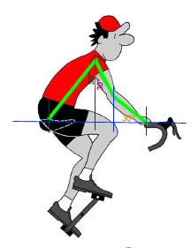
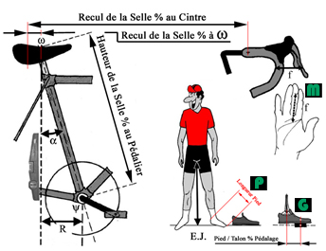
 |  |  |  |  |  |  |  |  | 14° | 0.2419 | 0.9703
 |  |  |  |  |  |  |  |  | 10° | 0.1737 | 0.9848
 |  |  |  |  |  |  |  |  | 45° | 0.7071 | 0.7171
 |  |  |  |  |  |  |  |  | R | -60 | mm
 |  |  |  |  |  |  |  |  | Manivelle | 170 | mm | 0 | mm Théorique
 |  |  |  |  |  |  |  |  | Écrassement Tige de S. | 0 | mm
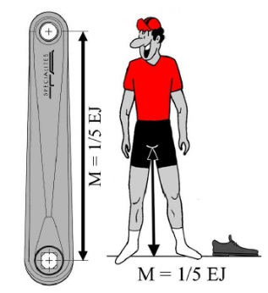
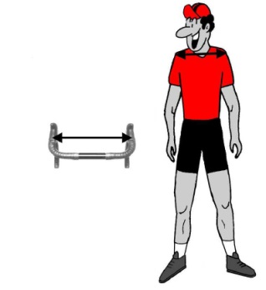
 |  |  |  |  |  |  |  |  | Hauteur selle (S) | -195 | mm | -300 | mm % Protège Pédalier
 |  |  |  |  |  |  |  |  | S % Axe Horiz. Pédalier | -185 | mm
 |  |  |  |  |  |  |  |  | Creux de Selle % Bout | 170 | mm
 |  |  |  |  |  |  |  |  | Recul Selle % au Cintre | 0 | mm | -170 | mm % au Bout
 |  |  |  |  |  |  |  |  | Recul Selle % à ω | -113 | mm | 283 | mm % au Bout
 |  |  |  |  |  |  |  |  | Hauteur Cintre % Selle | 0 | mm
 |  |  |  |  |  |  |  |  | Entraxe Poignées | 0 | mm
 |  |  |  |  |  |  |  |  | Écartement Freins (f) | 0 | mm

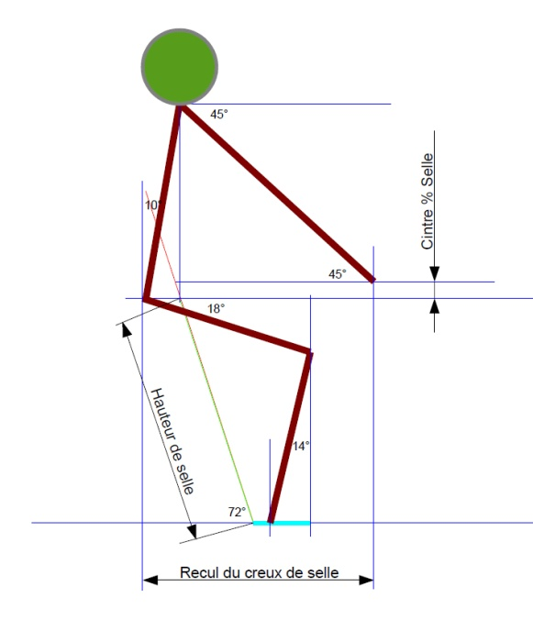
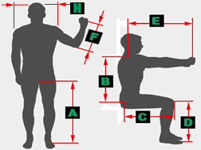
 |  |  |  |  |  |  | A
 |  |  |  |  |  |  | B
 |  |  |  |  |  |  | C
 |  |  |  |  |  |  | D
 |  |  |  |  |  |  | E
 |  |  |  |  |  |  | F
 |  |  |  |  |  |  | G
 |  |  |  |  |  |  | H
 |  |  |  |  |  |  | P
 |  |  |  |  |  |  | M
 |  |  |  |  |  |  | Taille

